スタブ利用方法_
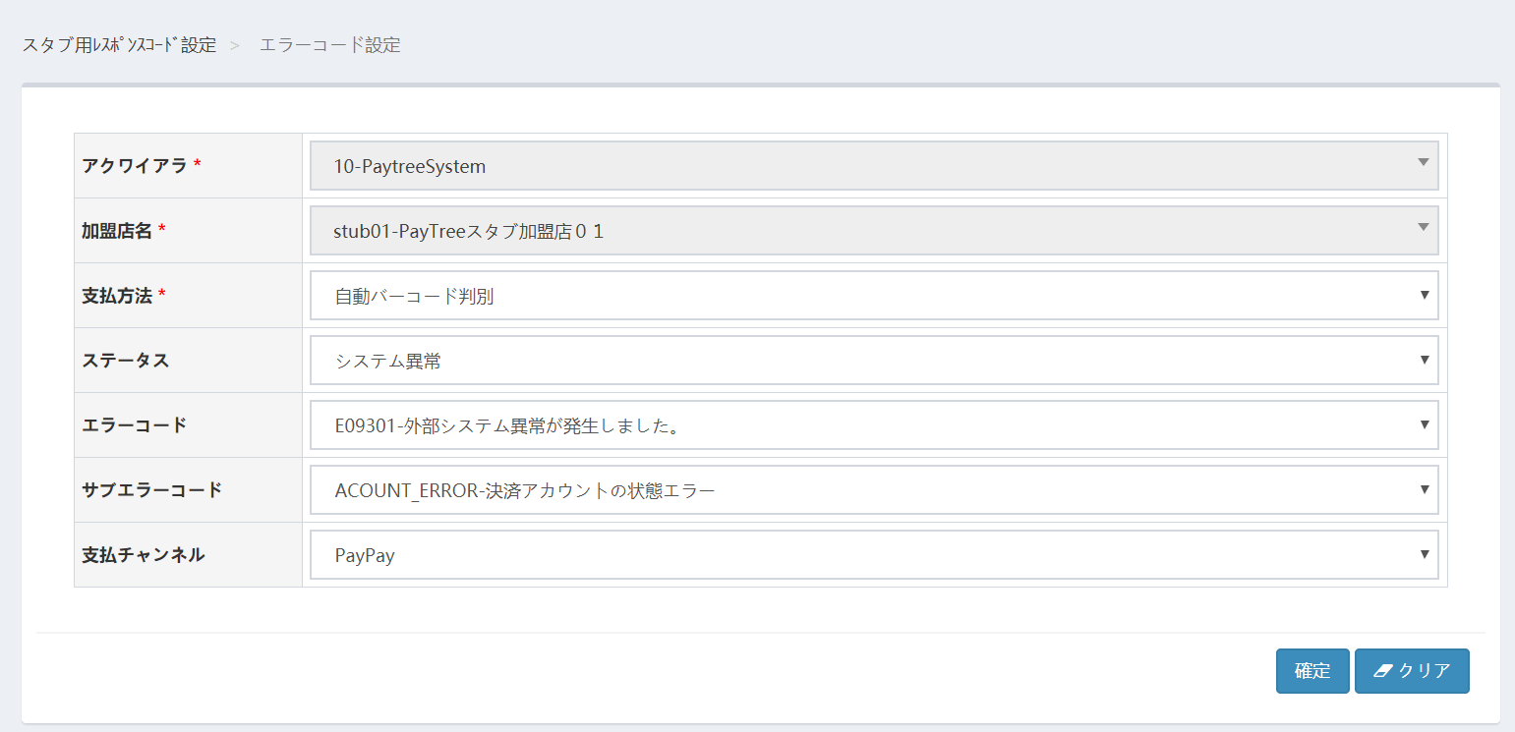
スタブ使用方法

 | 検証する前に、まず管理コンソール上に支払方法毎にスタブ応答を設定する。
 | 設定完了後、スタブ検証のアドレスでアクセスする。管理コンソールで設定されている内容で応答する。
 | ※：設定していない場合、成功と見なす。

 | 0・はじめに

 |  | 自動判定版スタブを利用する際は、最初に管理コンソールの「支払方法」から、「バーコード自動判定」を選択してください。

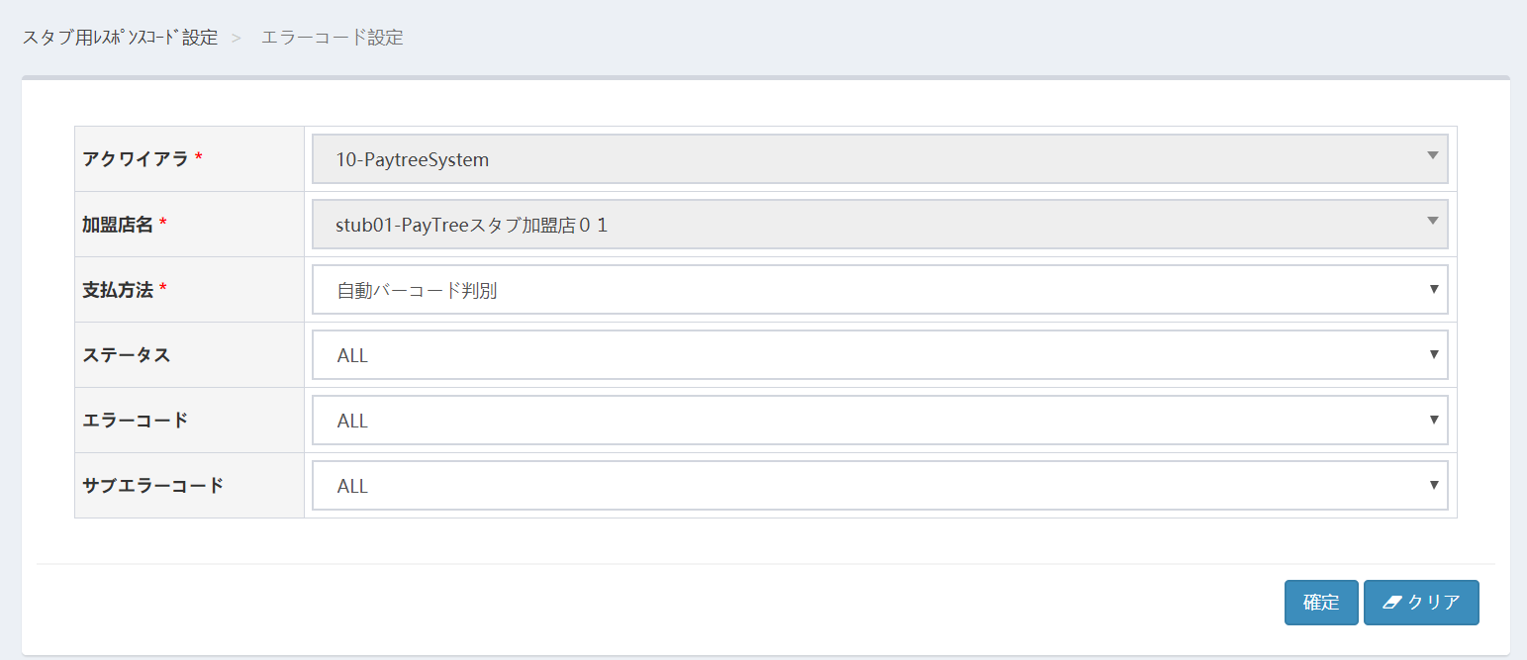

 | １・成功の応答を検証したい場合

 |  | 管理コンソールの「ステータス」メニューから「成功」、支払チャネルから支払方法を選択し、「確定」ボタンを押下してください。
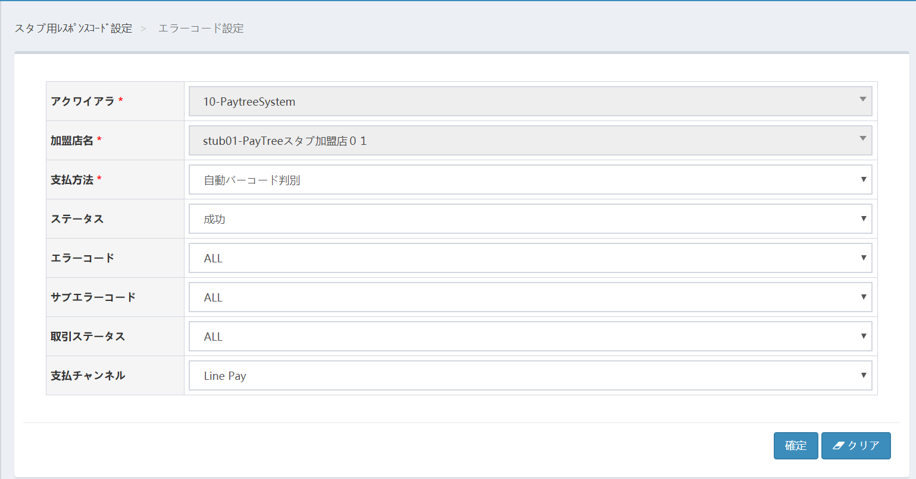

 |  | 検証したいテスト内容に応じ、「取引ステータス」から任意の取引種別を選択、設定することも可能です。
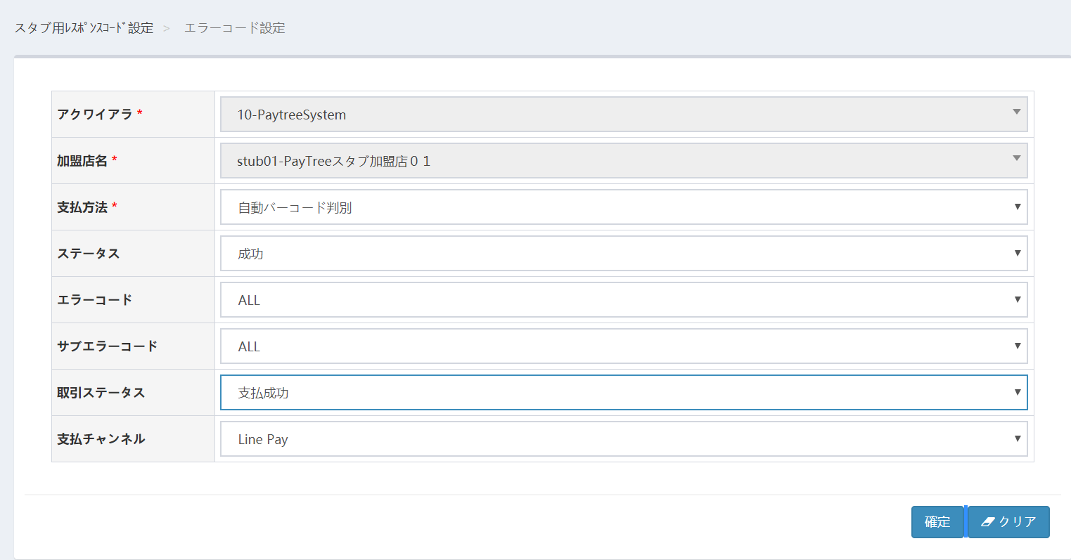

 | ２．通信異常系応答を検証したい場合

 |  | ２．１ 管理コンソールの「ステータス」メニューから、「通信異常」を選択してください。
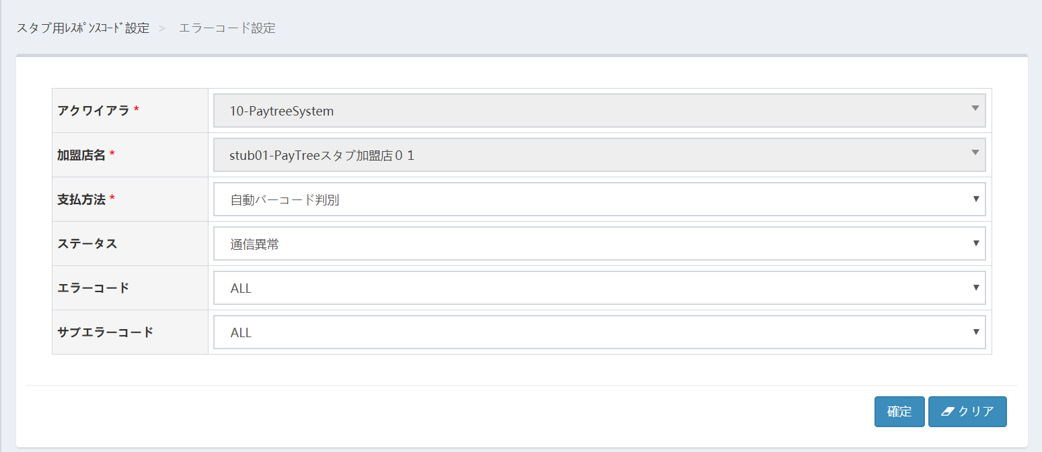

 |  | ２．２ 「エラーコード」メニューから検証したいエラーコードを選択し、「確定」ボタンを押下してください。
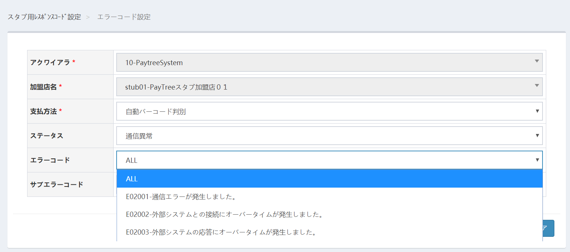

 | ３．システム異常（Paytree内部）を検証したい場合は

 |  | ３．１ 管理コンソールの「ステータス」メニューから、「システム異常」を選択して下さい。

 |  | ３．２ 「エラーコード」メニューから検証したいエラーコードを選択し、「確定」ボタンを押下してください。
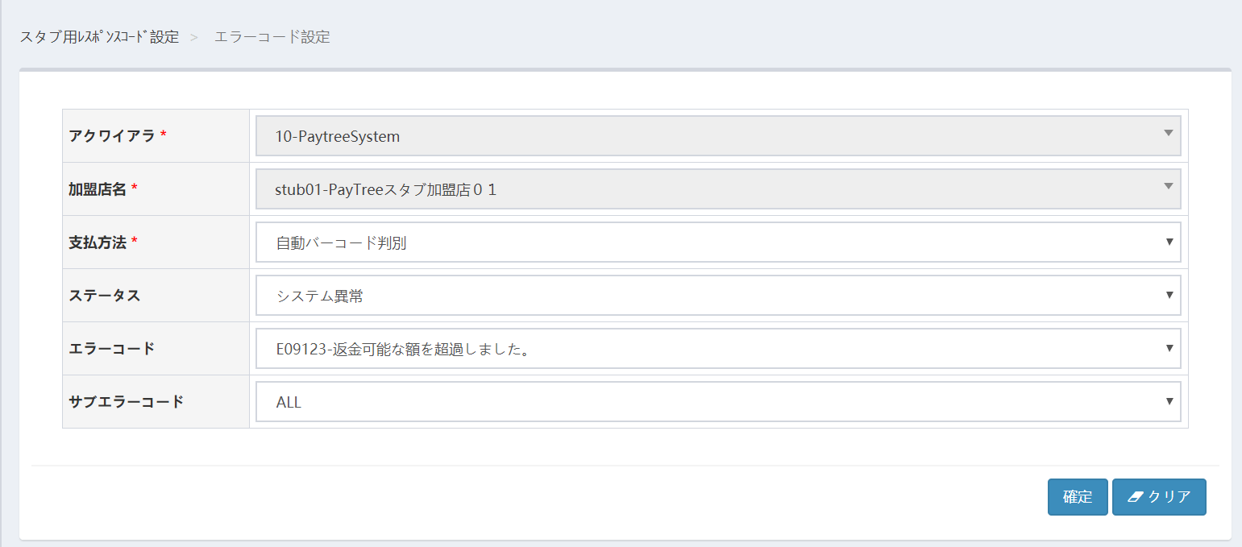

 | ４．システム異常（外部エラー：プロセッサからのエラー）を検証したい場合は
 |  | ４．１ 管理コンソールの「ステータス」メニューから、「システム異常」を選択して下さい。
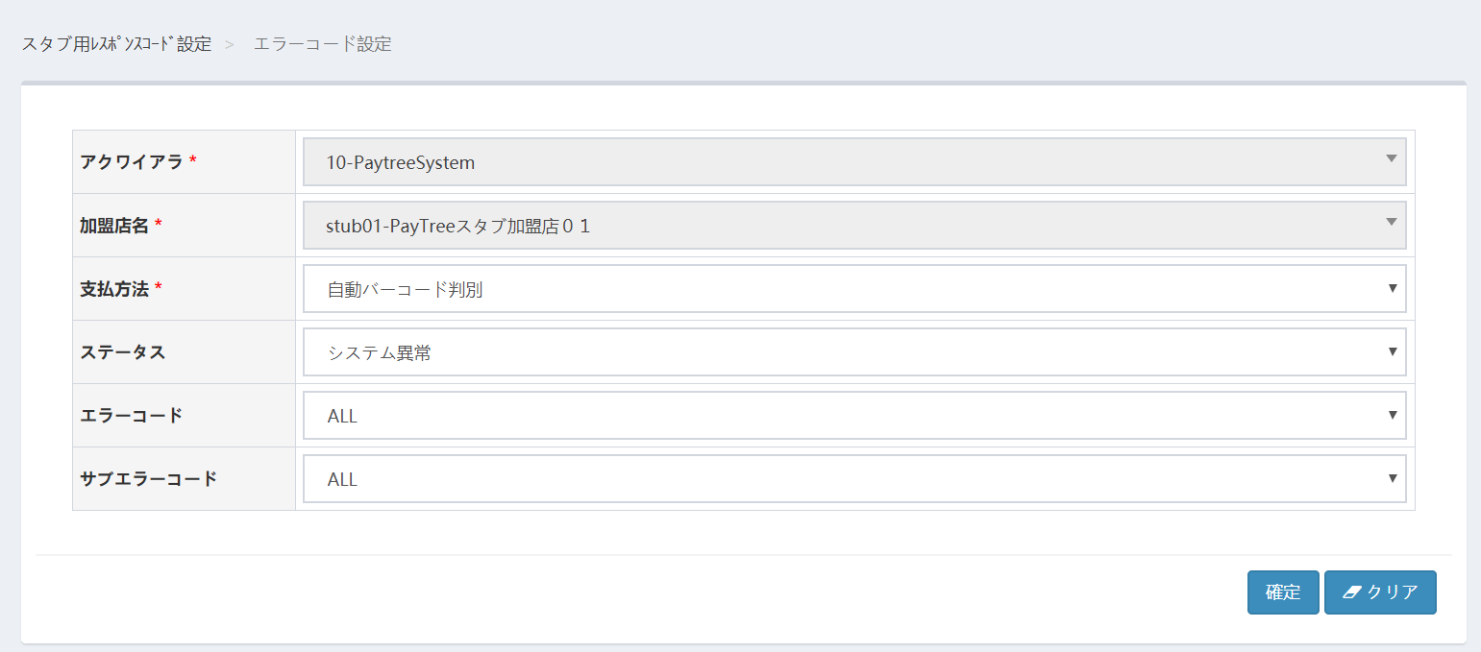

 |  | ４．２ 「エラーコード」メニューから「E09301-外部システム異常が発生しました」を選択し、「サブエラーコード」と「支払チャネル」プルダウンが表示されることを確認します。
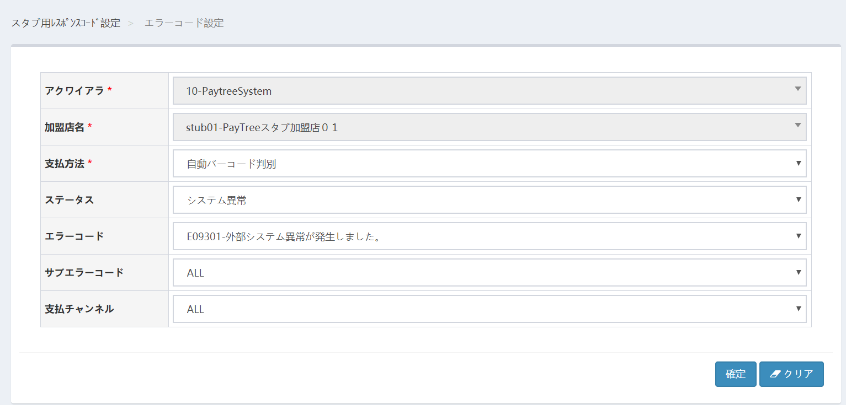

 |  | ４．３ 「サブエラーコード」から検証したいサブエラーコードを、「支払チャネル」から検証する支払方法を選択し、「確定」ボタンを押下してください。

スタブ利用時バーコード
■ | テストプログラムから「SubtractValue」メソッドを呼び出す場合に使用する券種別バーコードは以下になります。
 | バーコード仕様に合わせて貴社にて生成頂くか、固定のサンプルバーコード（QRコード）を使用願います。
 | ※コード生成ツール：https://ja.qr-code-generator.com/

 |  | No. | イシュア名 | 桁数 | 種類 | コード体系 | QR体系 | サンプルコード
 |  | 1 | AlipayConnect | 16~24可変 | code128 | 先頭2桁の数字は25-30 | バーコードと同一
 |  | 2 | 楽天Pay | 16桁 | code128 | 1-4桁 ：JPQR統一技術仕様固定（9000） 5-8桁 ：事業者識別番号（0100〜0199） 9-16桁：ランダムな数字8桁 | バーコードと同一
 |  | 3 | d払い | 22桁 | code128 | 1-4桁 ：JPQR統一技術仕様固定（9000） 5-8桁 ：事業者識別番号（0002） 9-20桁：ランダム数字 21-22桁：docomo使用領域 | JPQR(EMV準拠） |  | 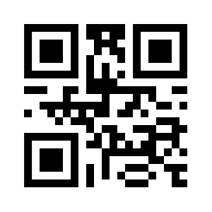
 |  | 4 | PayPay | 24桁 | code128 | 1-4桁 ：JPQR統一技術仕様固定（9000） 5-8桁 ：事業者識別番号（8181） 9-24桁：ランダムな数字16桁 | バーコードと同一 |  | 
 |  | 5 | メルペイ | 19桁 | code128 | 頭8桁(INN)：3158 990＊（下1桁0-9レンジ） 残り11桁：メルペイ独自仕様 | EMV |  | 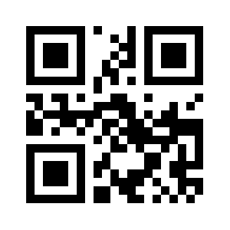
 |  | 6 | au Pay | 19桁 | code128 | 頭8桁(INN)：3158 9921 残り11桁：独自仕様 | 独自 282桁 |  | 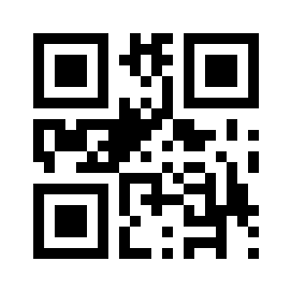
 |  | 7 | J-Coin | 16桁 | code128 | 1-4桁 ：JPQR統一技術仕様固定（9000） 5-8桁 ：事業者識別番号（0003） 9-16桁：ランダム数字 | JPQR(EMV準拠） |  | 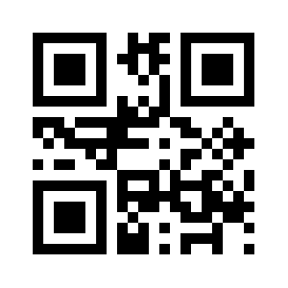
 |  | 8 | LINEPay | 19桁 | code128 | 1-4桁 ：JPQR統一技術仕様固定（9000） 5-8桁 ：事業者識別番号（0000） 9-19桁：ランダムな数字11桁 | バーコードと同一 |  | 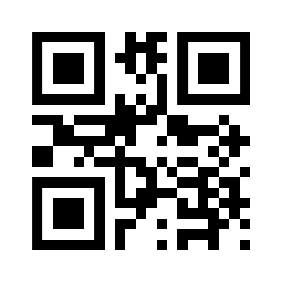
 |  | 9 | Wechat | 18桁 | code128 | 合計桁数：18桁 頭２桁：11,12,13,14,15のいずれか 残り16桁：テンセント独自仕様（情報非公開） | バーコードと同一 |  | 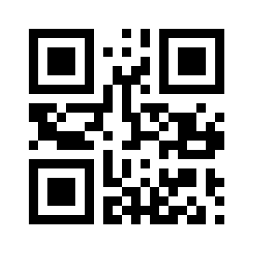
 |  | 10 | QuoカードPay | 22桁 | code128 | 1-4桁 ：JPQR統一技術仕様固定（9000） 5-8桁 ：事業者識別番号（9090） 9-22桁：ランダムな数字14桁 | バーコードと同一 |  | 
 |  | 11 | ゆうちょPay | 19桁 | code128 | 1-8桁(INN)： 31589931～31589960 9-15桁：データ部 ランダム数字 16桁：チェックデジット モジュラス10 ウェイト2・1分割で換算 17-19桁：セキュリティデータ ランダム数字 | ・JIS X 0510に準拠 ・BER-TLV構造 |  | 
 |  | 12 | りそなウォレット | 20桁 | code128 | 1-4桁 ：JPQR統一技術仕様固定（9000） 5-8桁 ：事業者識別番号（0010） 9-19桁：ランダム数字 20桁：チェックデジット | バーコードと同一 |  | 